상품제안서
잭니클라우스3단초미니칼라베어(UV코팅) | 상품코드: S07379

 |  |  |  |  |  | 02-713-8555 | www.synergygift.co.kr
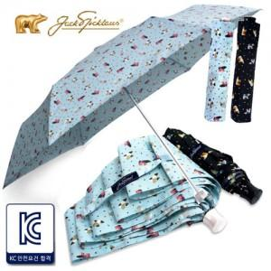

【상세/제작정보】 | 손잡이인쇄:100개이하 15000만원추가 원단인쇄:100개이하 3만원(그이상 300원씩 추가) 선물포장: 200원씩추가 / 라벨스티커요청시 100원씩추가

【인쇄/포장옵션】 | 실크 / 포장지포장

【공급단가】 | 수량 | 100~ | 500~ | 1,000~ | 3,000~
*VAT별도 | 단가 | 9,050원 | 8,710원 | 8,380원 | 8,040원

【상품 URL】 | https://www.synergygift.co.kr:443/src/goods_detail.php?gdno=9179

